상품제안서
폴라폴리스 체크 무릎담요 | 상품코드: F14268

 |  |  |  |  |  |  | 02-412-0044 | www.easy1.co.kr
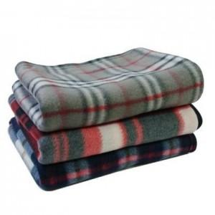

【상세/제작정보】

【인쇄/포장옵션】 | 실크, 자수 / OPP(비닐)

【공급단가】 | 수량 | 300~ | 500~ | 1,000~ | 3,000~ | 5,000~
*VAT별도 | 단가 | 1,650원 | 1,590원 | 1,540원 | 1,480원 | 1,430원

【상품 URL】 | http://www.easy1.co.kr/src/goods_detail.php?gdno=14268

